Sheet1
 | 기존 부품 |  | 대치품

PartN | 13. XL-3528HIR-T202 | PartN | 13. SF681IR-850-01 | 분석 | 기존제품 | 대치품
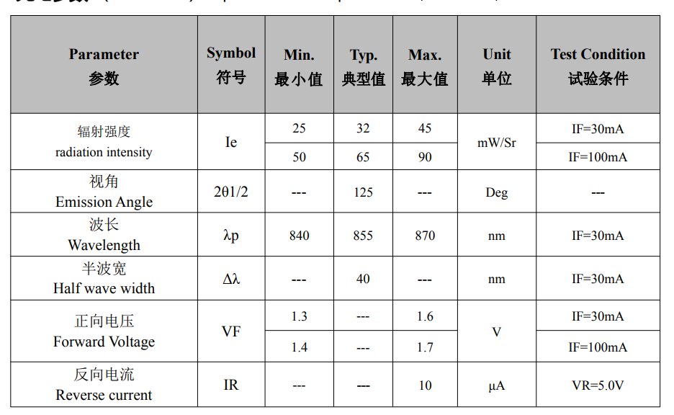 |  | 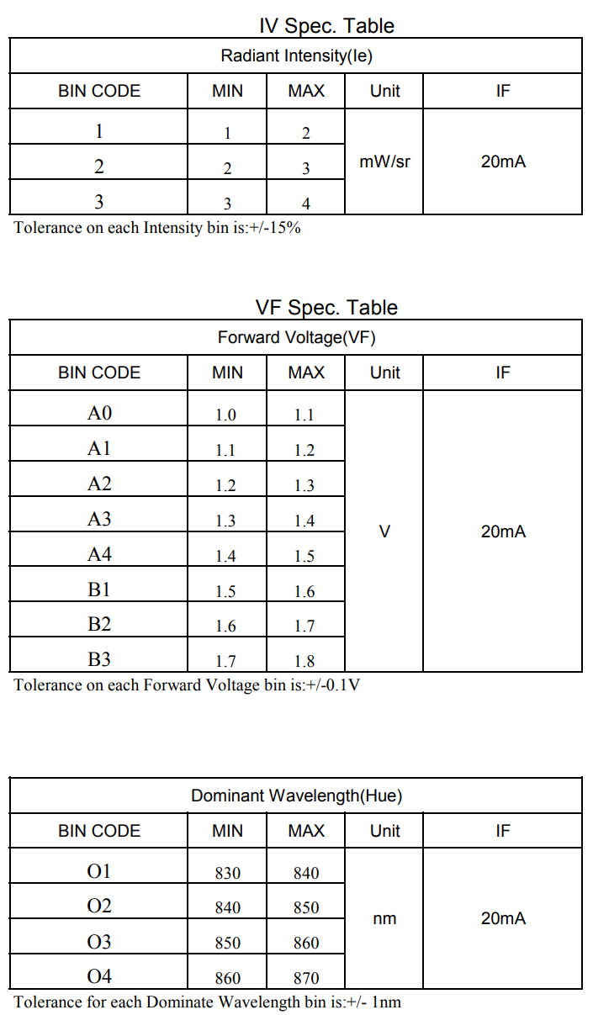 |  | 출력파장 (nm) | IF 30mA 830 ~ 870 | IF 20mA 840~870

 |  |  |  | VF | IF 30mA 1.3 ~ 1.7 (V) | IF 20mA 1.0 ~ 1.8 (V)

PartN | 12. S6-5050RGBTA | PartN | 12. SFC506BRG-01 | 분석 | 기존제품 | 대치품
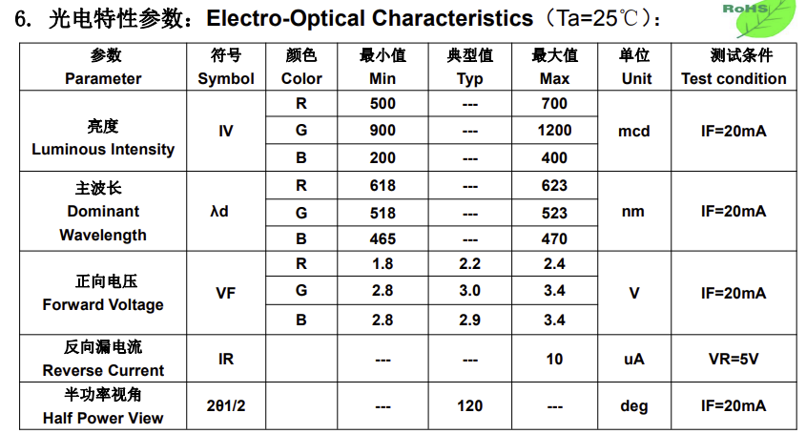 |  | 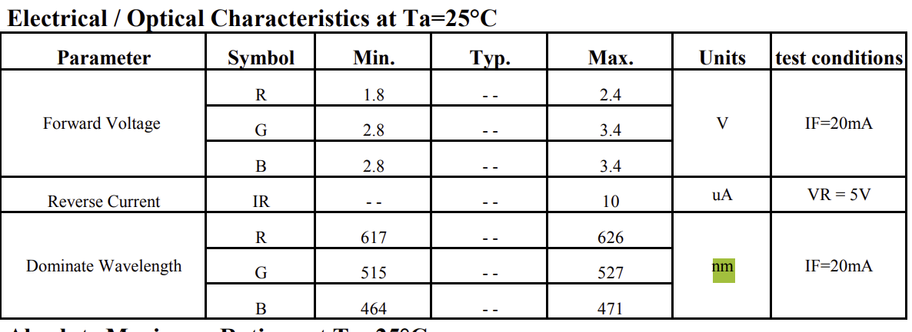 |  | 출력파장 (nm) | IF 20mA R 618 ~ 623 G 518 ~ 523 B 465 ~ 470 | IF 20mA R 617 ~ 626 G 515 ~ 527 B 464 ~ 471

 |  |  |  | VF (V) | IF 20mA R 1.8 ~ 2.4 G 2.8 ~ 3.4 B 2.8 ~ 3.4 | IF 20mA R 1.8 ~ 2.4 G 2.8 ~ 3.4 B 2.8 ~ 3.4

PartN | 14. NTD3528U2 | PartN | 14. SFC281UV-395-B-02(+) | 분석 | 기존제품 | 대치품
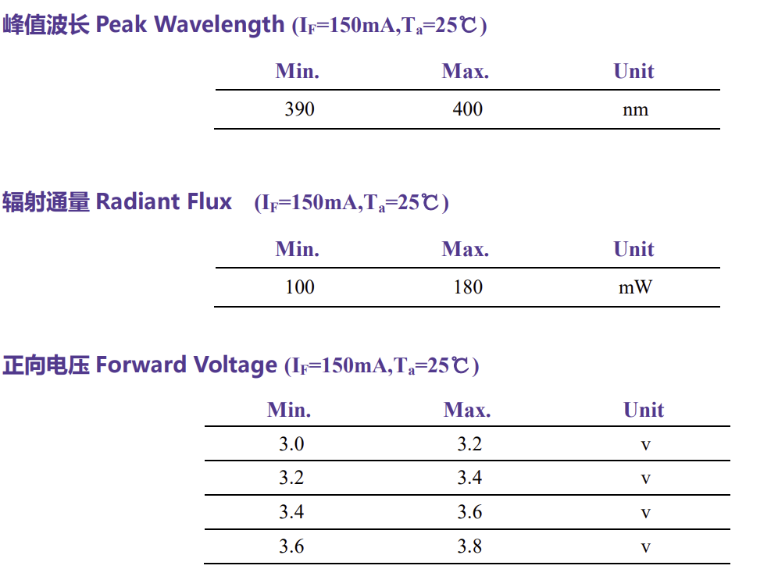 |  | 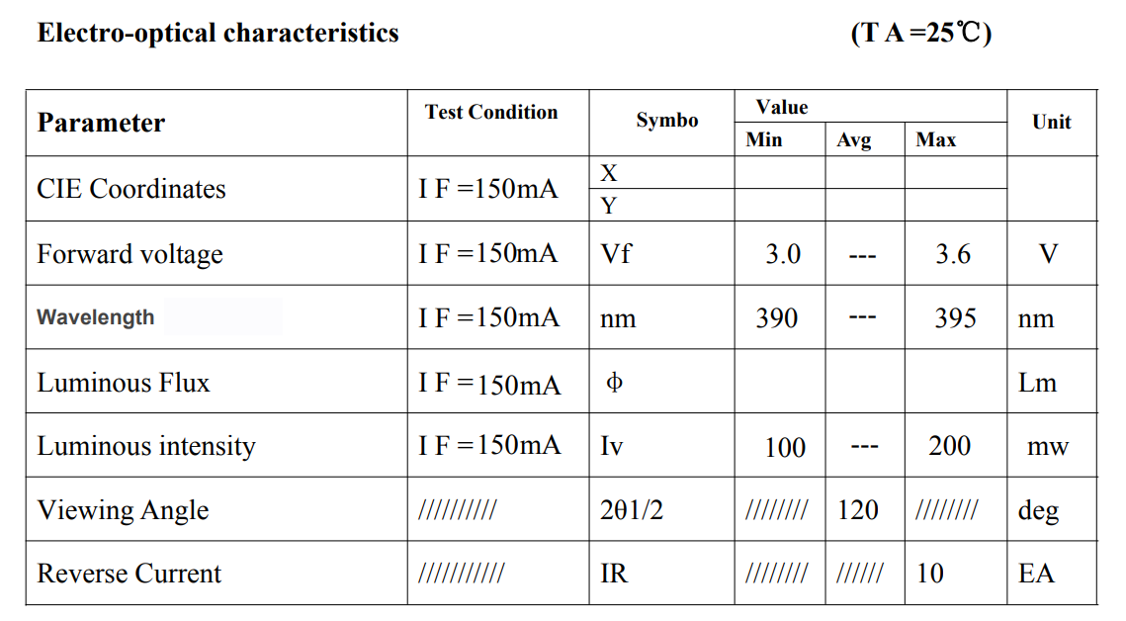 |  | 출력파장 (nm) | IF 150mA 390 ~ 400 | IF 150mA 390 ~ 395

 |  |  |  | VF | IF 150mA 3.0 ~ 3.8 | IF 150mA 3.0 ~3.6

PartN | 15. G3535N1UVN5U12-275nm | PartN | 15. SFC3535UVC-270(15mW) | 분석 | 기존제품 | 대치품
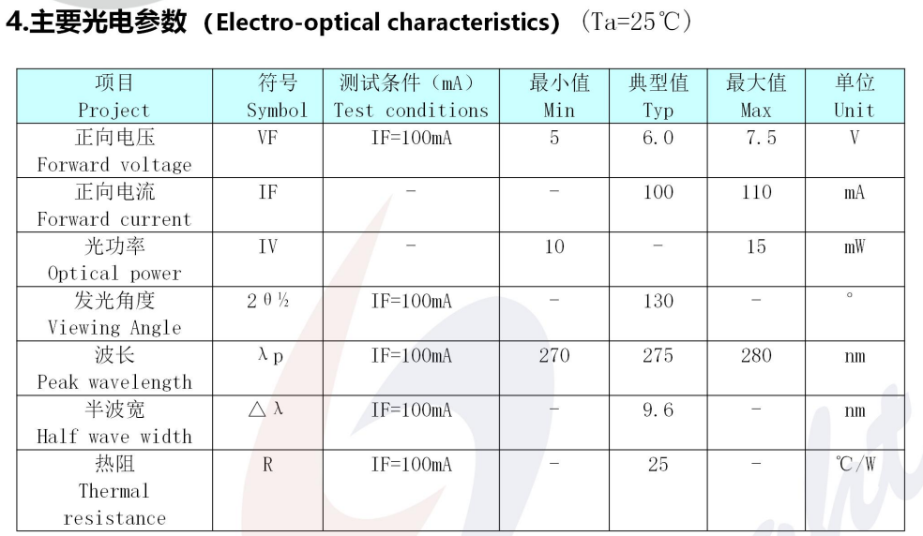 |  | 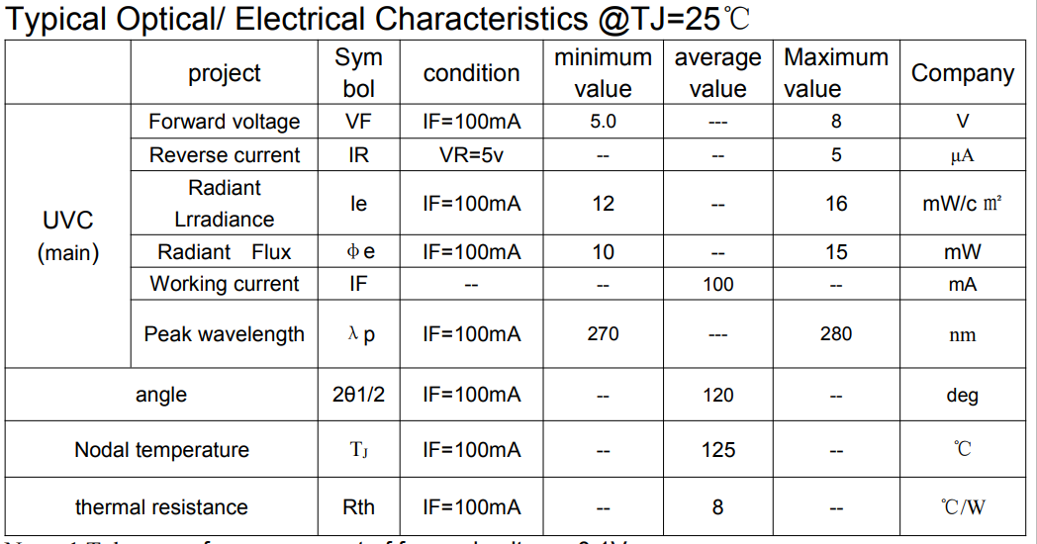 |  | 출력파장 (nm) | IF 100mA 270 ~ 280 | IF 100mA 270 ~ 280

 |  |  |  | VF | IF 100mA 5 ~ 7.5 | IF 100mA 5 ~ 8

PartN | 33. NTD3528U2 | PartN | 33. SFC281UV-395-B-02(+) | 분석 | 기존제품 | 대치품
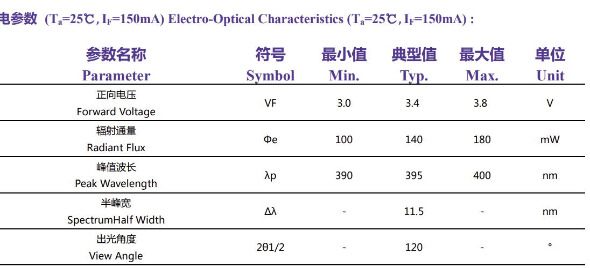 |  | 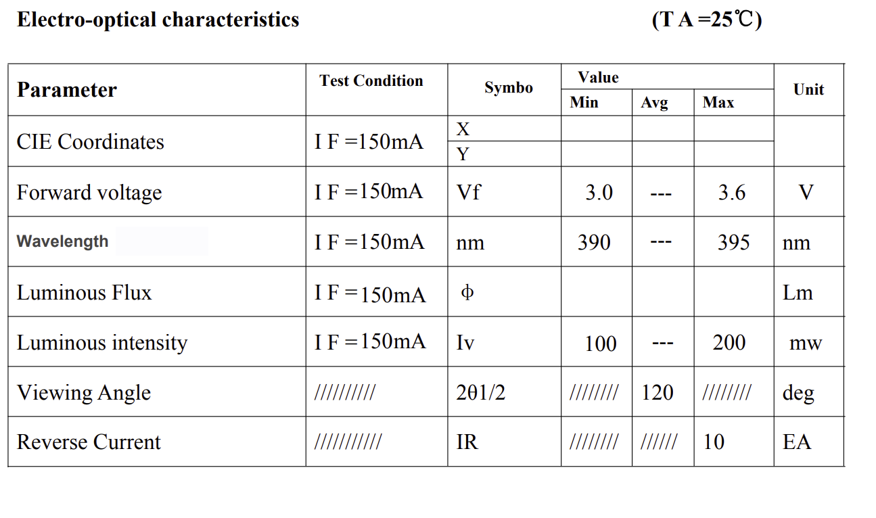 |  | 출력파장 (nm) | IF 150mA 390 ~ 400 | IF 150mA 390 ~ 395

 |  |  |  | VF | IF 150mA 3.0 ~ 3.6 | IF 150mA 3.0 ~ 3.6

